001_returnの変数名
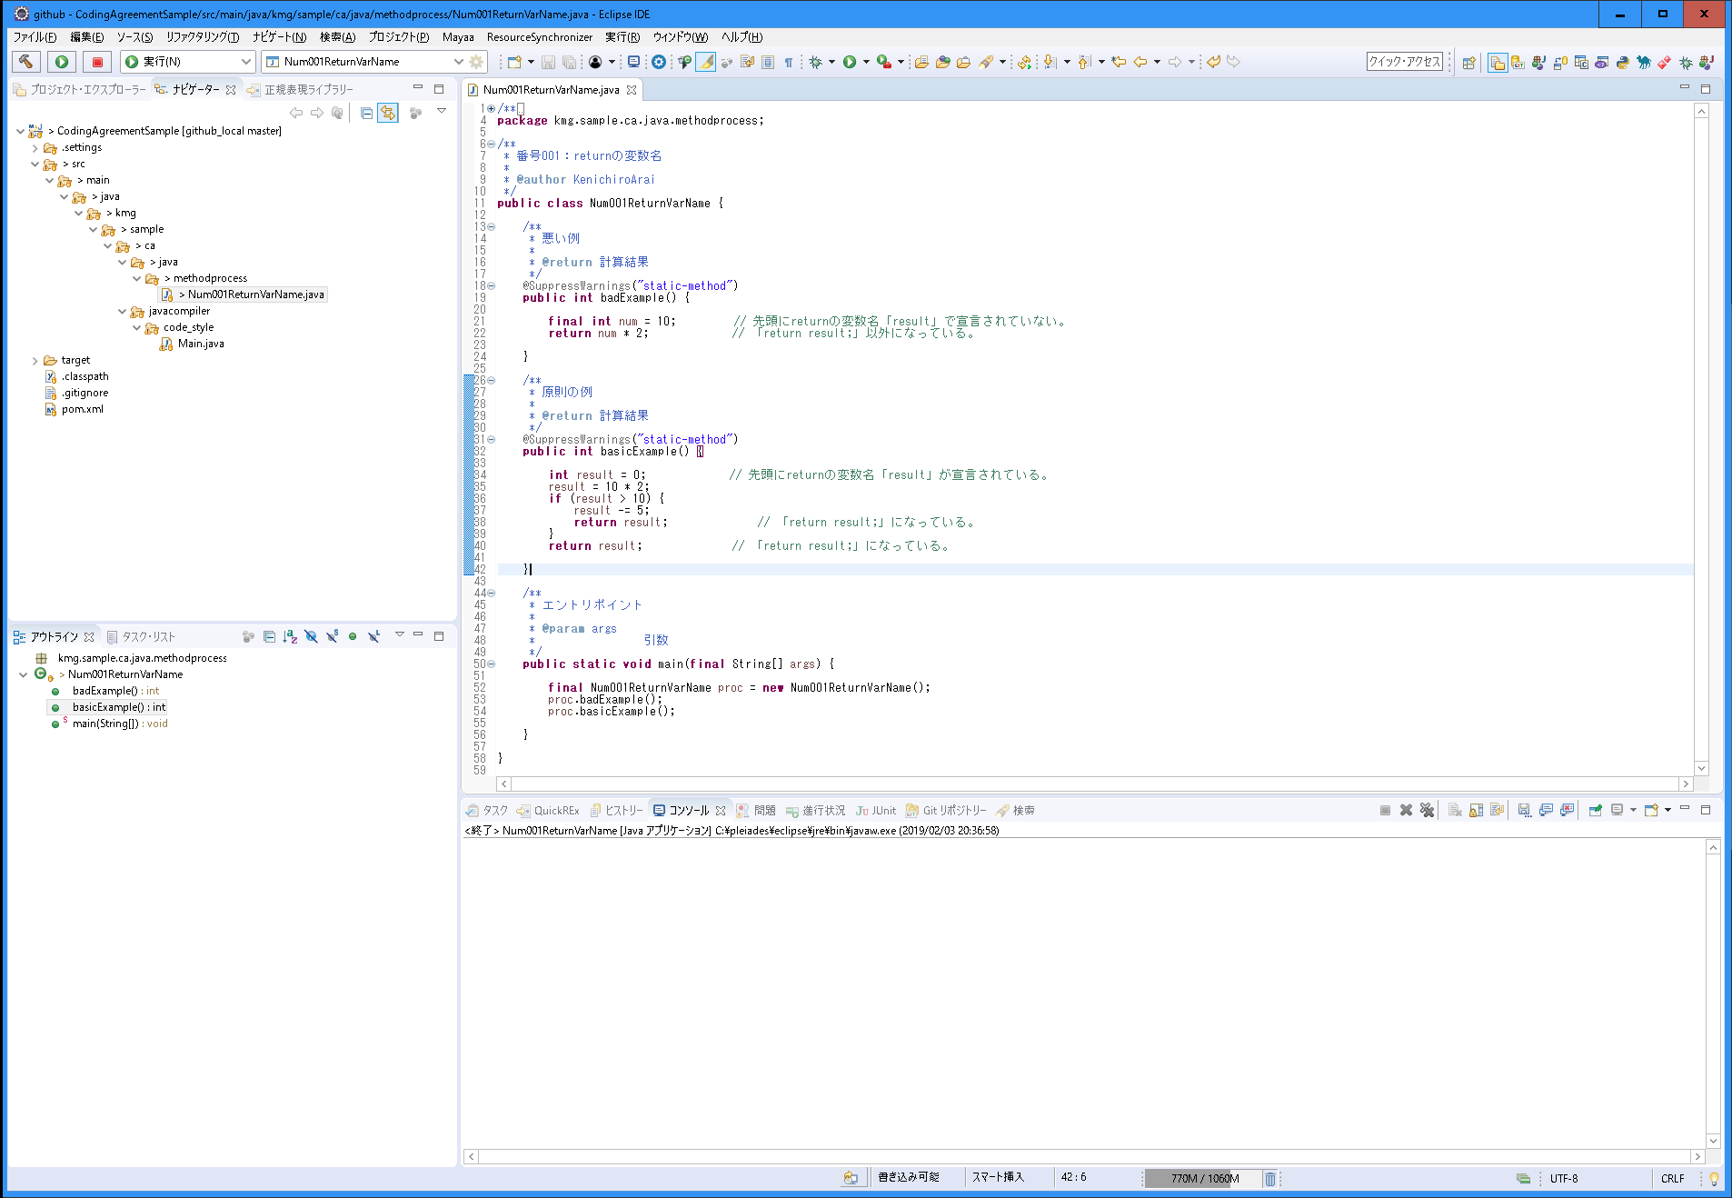
〇 | 説明
 | 分類 | メソッド内の処理
 | 規約グループ名 | returnの変数名
 | 概要 | returnの変数名を統一する。 また、変数名の宣言を先頭に統一する。
 | 原則 | returnの変数名をメソッドの先頭に宣言する。
 |  | returnの変数名を「result」（結果）にする。
 |  | returnは変数名以外で行わない。「return result;」の実装とする。
 | 例外 | アクセサで必要があると判断した場合。
 | ポイント | 変数名を統一することで、どの変数が戻り値が入っているかが分かる。
 |  | 先頭に宣言することで処理の流れが分かりやすいため。
 |  | 「return result;」にすることで、ブレークポイントを設定した場合に、値の確認がしやすい。
 |  | 一時的に「System.out.println」などを入れやすいくなる。「return result;」を正規表現で置換し、挿入することができるため。
 | 理由 | 統一することで保守性（可読性、デバッグのしやすさ）を上げる。

〇 | スクリーンショット

002_処理の流れ
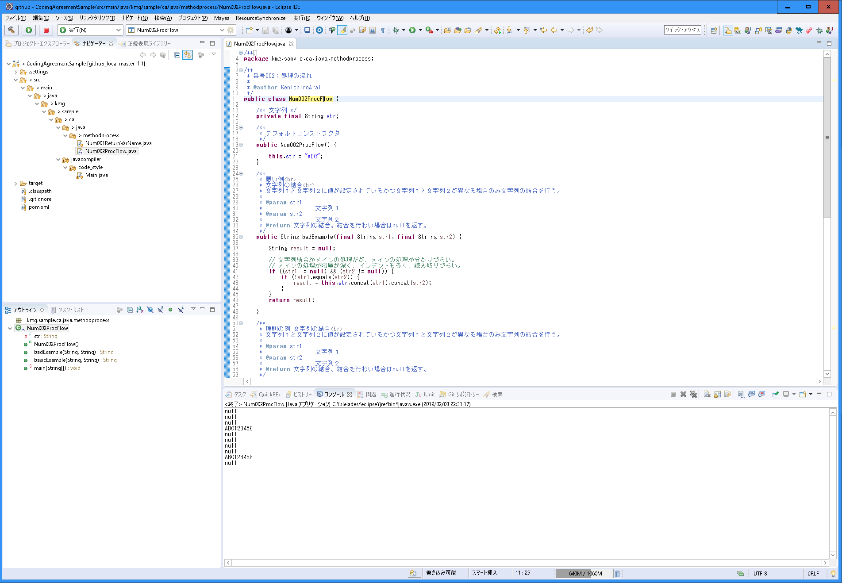
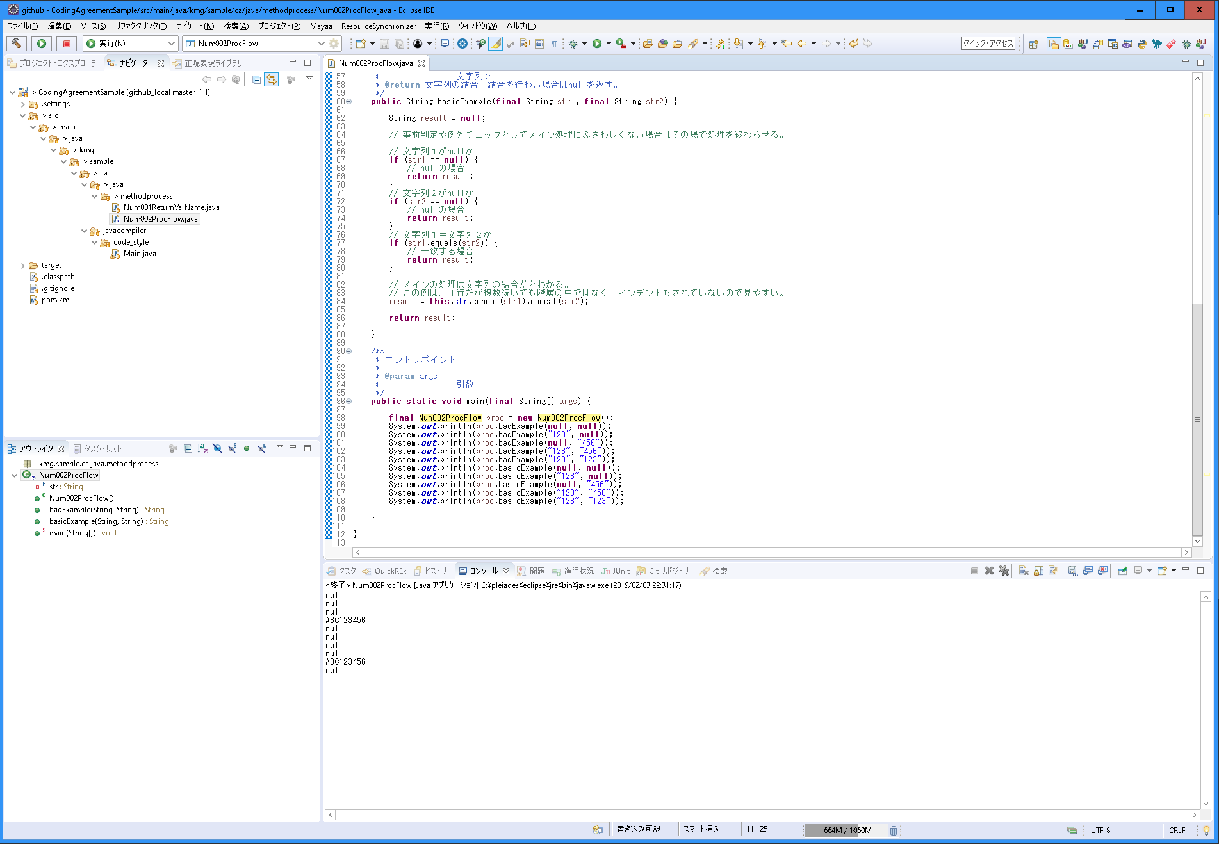
〇 | 説明
 | 分類 | メソッド内の処理
 | 規約グループ名 | 処理の流れ
 | 概要 | 処理の流れ統一する。
 | 原則 | メソッドのメイン処理が最後の処理となるようにする。
 | 例外 | メソッドのメイン処理を最後にする方が複雑になる場合は最後にしなくてもよい。
 | ポイント | 「if文の階層」に関連する。
 |  | インデントと階層が減って、処理の流れが読みやすくなる。
 |  | メソッドのメインの流れが分かりやすく、処理の流れが読みやすくなる。
 | 理由 | 統一することで保守性（可読性、デバッグのしやすさ）を上げる。

〇 | スクリーンショット

003_if文の階層
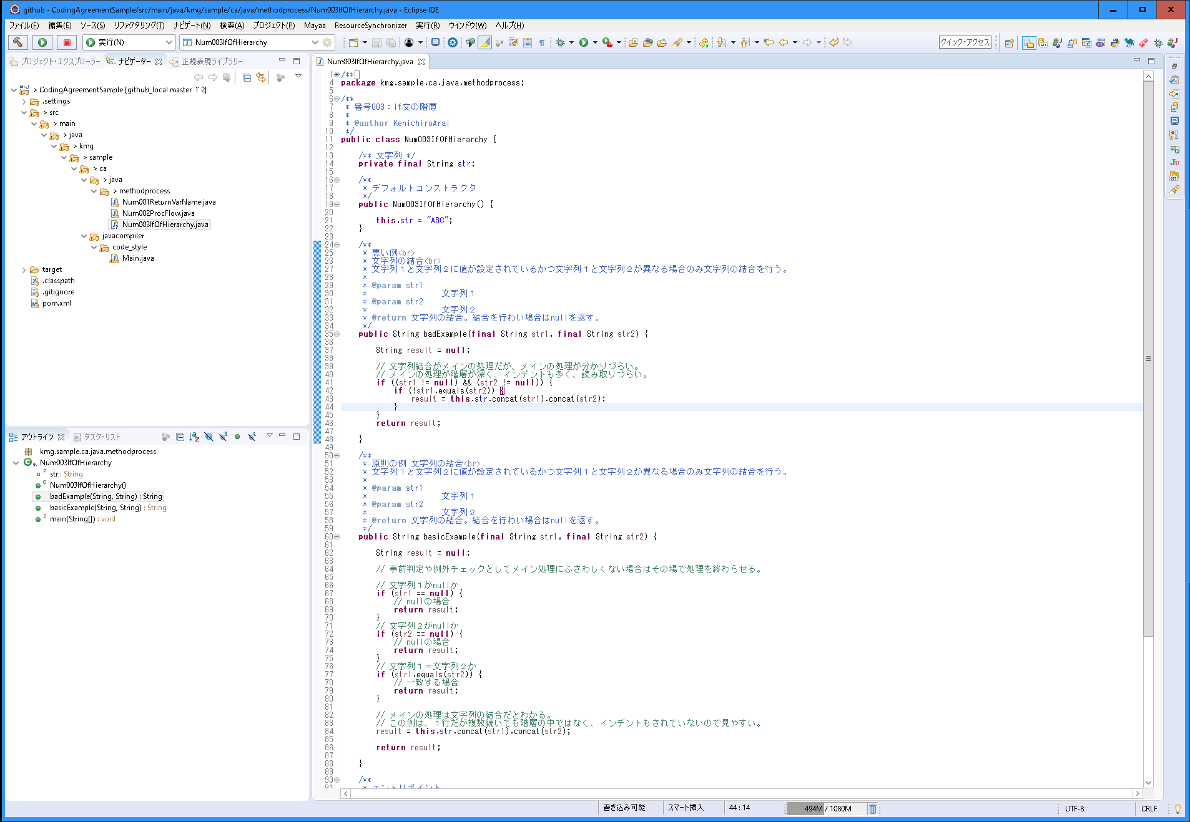
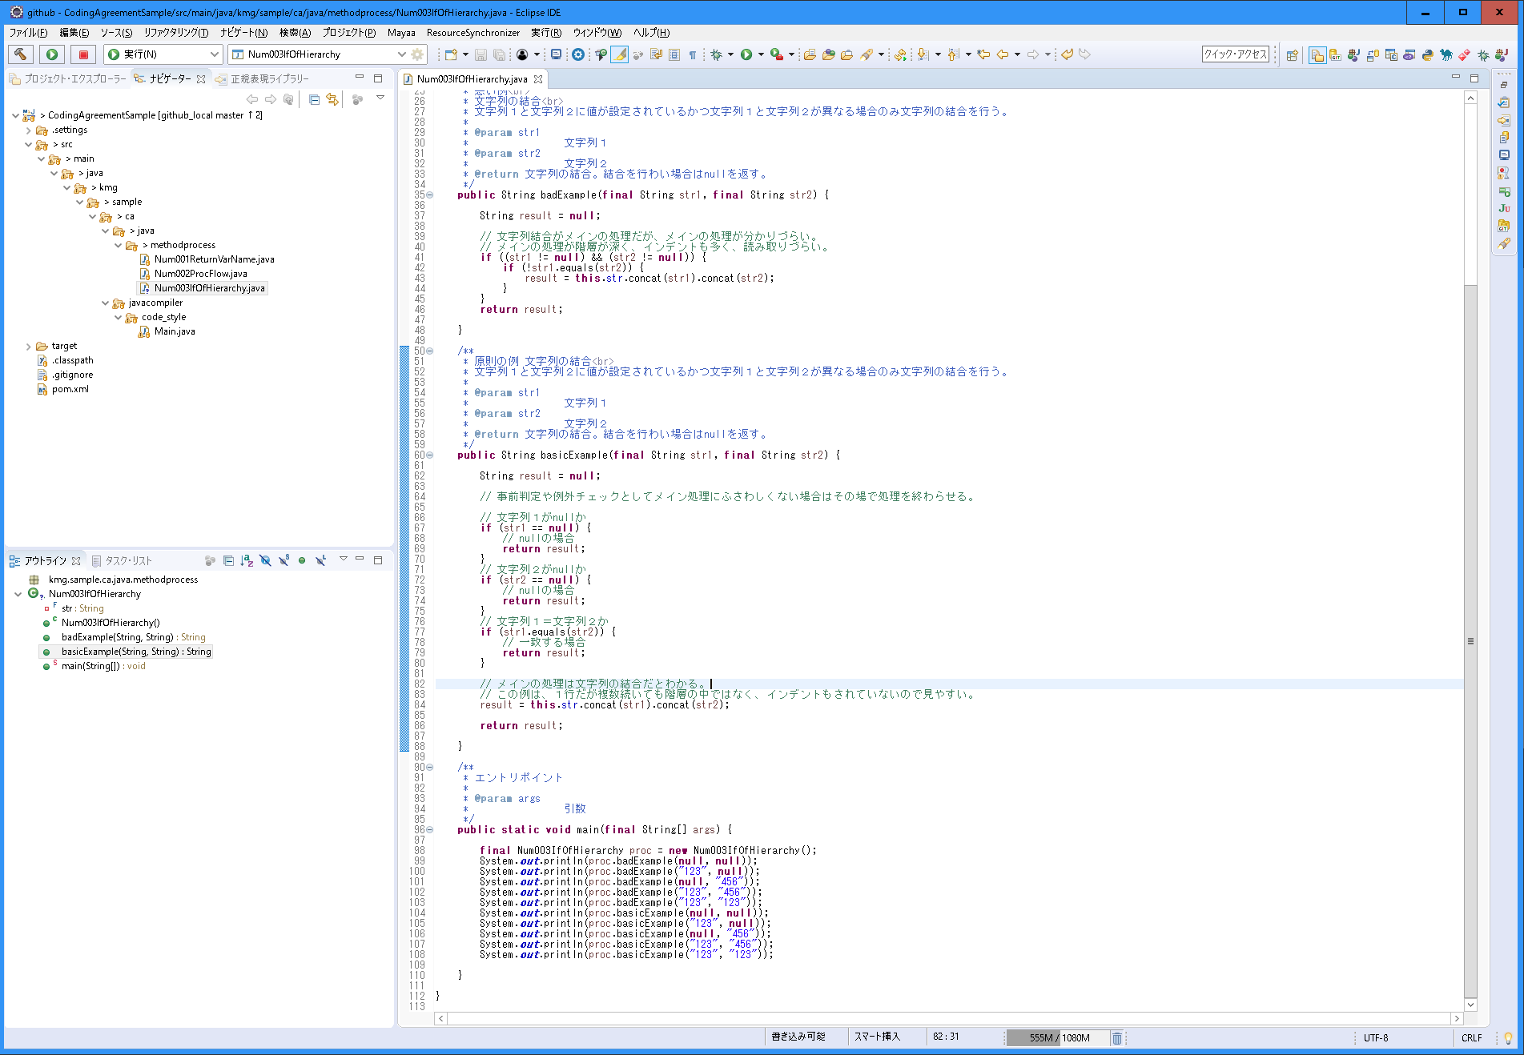
〇 | 説明
 | 分類 | メソッド内の処理
 | 規約グループ名 | if文の階層
 | 概要 | if文の階層を深くしない。 メインの処理に該当しない場合は、そこで処理を終わらせる。
 | 原則 | if文の階層を深くせず、処理を見やすくする。
 |  | if文の中の処理がメイン処理にしない。
 |  | nullじゃない場合に処理をする必要がある場合は、nullの場合に処理を終了し、後続で処理を行う。
 |  | if文の階層が深くなるのなら、別のクラスやメソッドに分け呼び出しこのメソッド内では階層を深くしない。
 | 例外 | 無し。クラスまたはメソッドとして処理を分ける。
 | ポイント | 「処理の流れ」に関連し、メインの流れに合わないものはその場で処理を終わらせる。
 |  | 階層が深いということはそれだけ条件が多いので、整理して行う。
 |  | 条件をDBチェックや配列、リストによるチェックができないかを考える。
 |  | 別のクラスやメソッドに分ける。
 | 理由 | 保守性（可読性、デバッグのしやすさ）を上げる。

〇 | スクリーンショット

